会員初期画面
画面仕様書 |  |  | システム名称 |  |  | サブシステム名称 |  |  |  | クラス番号
 |  |  |  |  |  |  |  |  |  | 3A04SI
名称 | 教員新規登録 |  | 出席 |  |  |  |  |  |  | 氏名
 |  |  |  |  |  |  |  |  |  | 大川 輝生
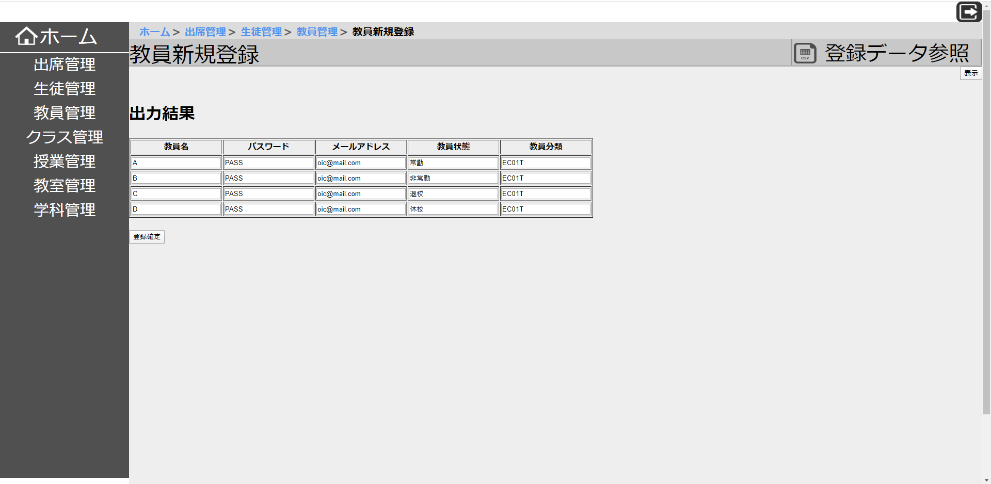
 |  |  |  |  |  |  | 画面詳細

 |  |  |  |  |  |  | フォーム名

 |  |  |  |  |  |  | 画面サイズ

 |  |  |  |  |  |  | 背景色

 |  |  |  |  |  |  | 文字種類

 |  |  |  |  |  |  | 文字サイズ

 |  |  |  |  |  |  | 文字色 |  | 黒

 |  |  |  |  |  |  | 注意事項

 | 名称 | 使用コントロール | Caption | 初期値 | 必須入力 | TAB順 | 桁制限 | その他
1 |  | button | ホーム
2 |  | button | 出席管理
3 |  | button | 教員管理
4 |  | button | クラス管理
5 |  | button | 授業管理
6 |  | button | 教室管理
7 |  | button | 学科管理
8 |  | text | 教員新規登録
9 |  | button | 登録データ参照 |  |  | 1 |  | 押すとCSVファイルを選択できる。
10 |  | button | 表示 |  |  | 2 |  | 押すと選択したCSVファイルを表示する。
11
12
13
14
15
16
17
18
19
20
21
22
23
24
25
26
27
28
29
30

その他

